EVD_OPL01-29
Test Case ID | 01
Test Case Summary | Lakukan deviation

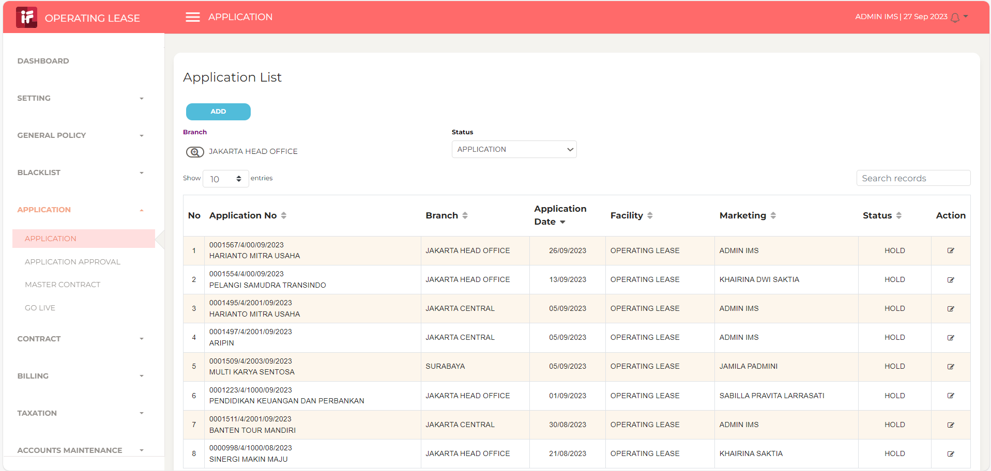
Step # | Test Evidence | Re-Test Evidence (if found Bug/Issue)
1

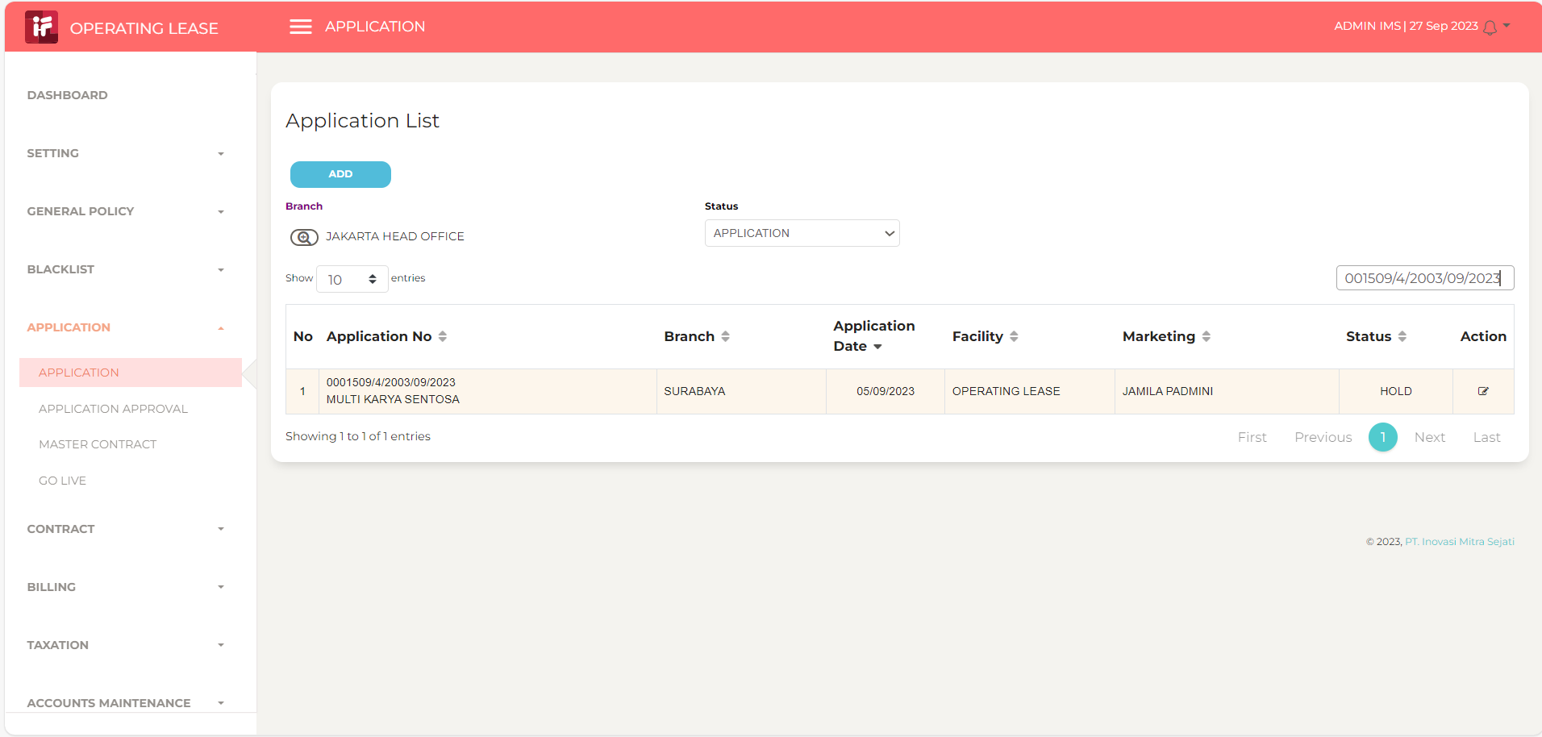
2

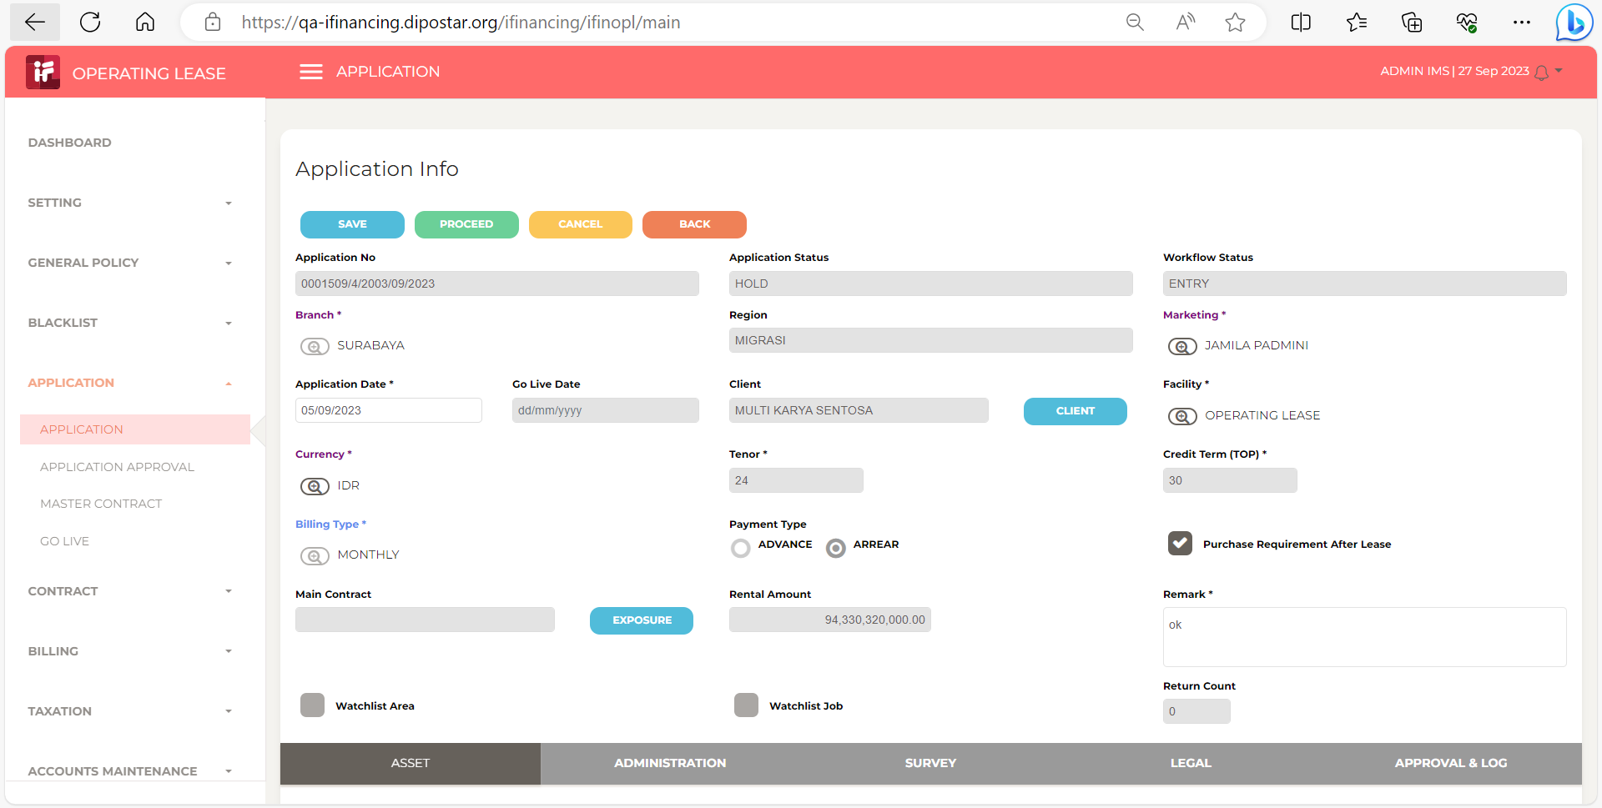
3

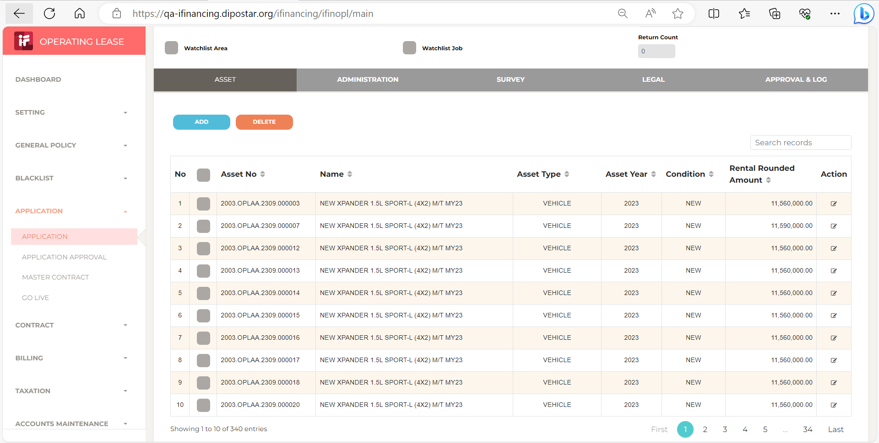
4

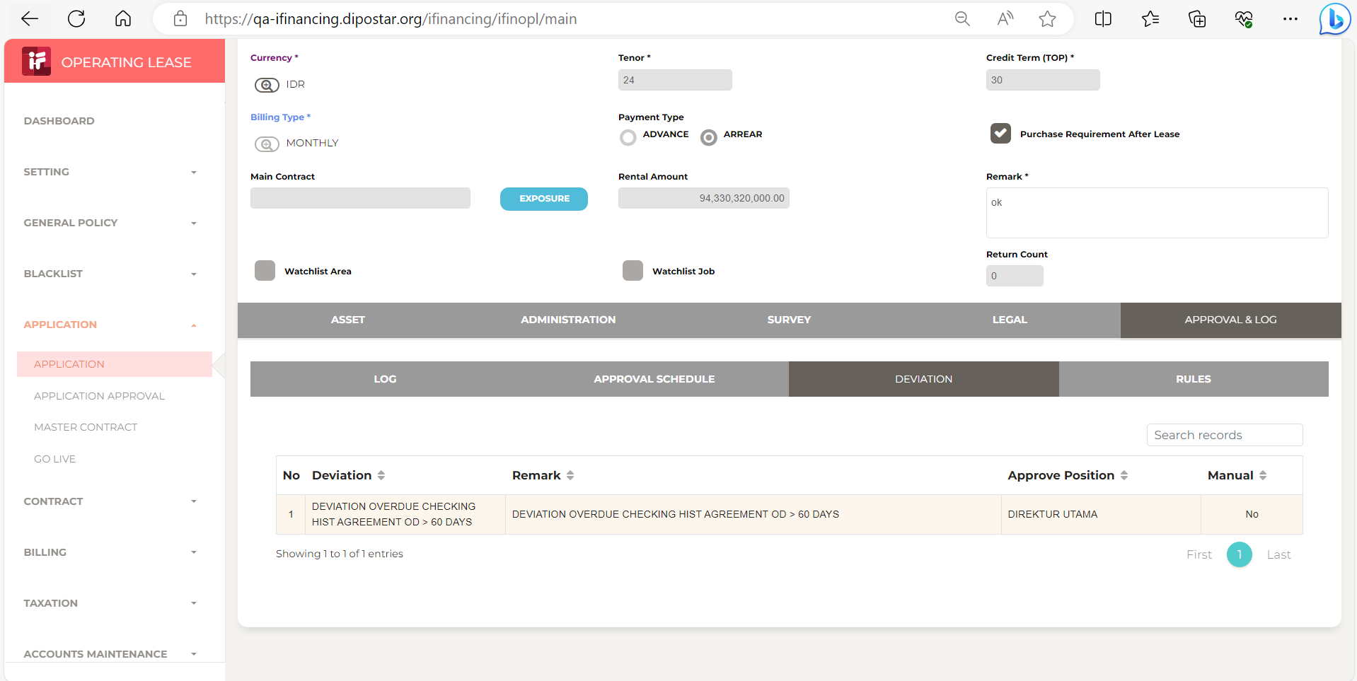
5

